hárok-1
O B E C H O R N Ý P I A L

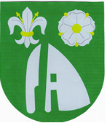

Rozpočet Obce Horný Pial
na roky 2014 - 2016

